Задание 4
Для выбранного месяца подойдут слудую щие классы эквивалентности - понедельник ( 6, 13, 20, 27), вторник (7, 14, 21, 28), среда (1, 8, 15, 22, 29), четверг (2, 9, 16, 23, 30), пятница (3, 10, 17, 24), суббота (4, 11, 18, 25), воскресенье (5, 12, 19, 26) Отдельно проверяем - 0, null, 31
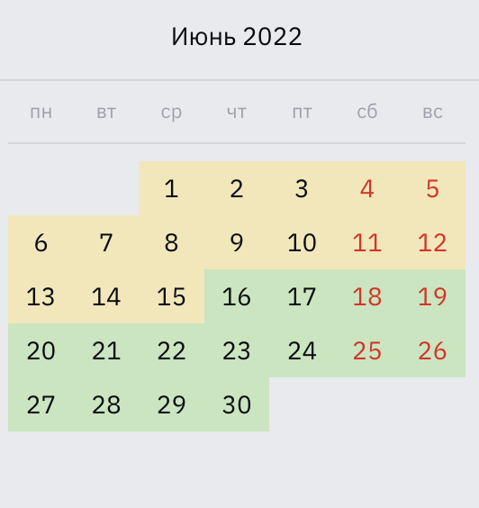

Unique ID | Priority | Functionality | Role/Profile | Link to requirements | Summary | Preconditions | Steps To Reproduce (Description) | Expected Result | Status
 | High | Проверка формулы | Пользователь |  | Отображение формулой дня недели понедельник при вводе значения "6" |  | 1. Ввести значение "6" 2. Нажать "Определить день недели" | 1. В поле ввода стоит значение "6" 2. Отображение формулой результата "понедельник" | Passed
 | High | Проверка формулы | Пользователь |  | Отображение формулой дня недели вторник при вводе значения "14" |  | 1. Ввести значение "14" 2. Нажать "Определить день недели" | 1. В поле ввода стоит значение "14" 2. Отображение формулой результата "вторник" | Passed
 | High | Проверка формулы | Пользователь |  | Отображение формулой дня недели среда при вводе значения "1" |  | 1. Ввести значение "1" 2. Нажать "Определить день недели" | 1. В поле ввода стоит значение "1" 2. Отображение формулой результата "среда" | Passed
 | High | Проверка формулы | Пользователь |  | Отображение формулой дня недели четверг при вводе значения "30" |  | 1. Ввести значение "30" 2. Нажать "Определить день недели" | 1. В поле ввода стоит значение "30" 2. Отображение формулой результата "четверг" | Passed
 | High | Проверка формулы | Пользователь |  | Отображение формулой дня недели пятница при вводе значения "10" |  | 1. Ввести значение "10" 2. Нажать "Определить день недели" | 1. В поле ввода стоит значение "10" 2. Отображение формулой результата "пятница" | Passed
 | High | Проверка формулы | Пользователь |  | Отображение формулой дня недели суббота при вводе значения "25" |  | 1. Ввести значение "25" 2. Нажать "Определить день недели" | 1. В поле ввода стоит значение "25" 2. Отображение формулой результата "суббота" | Passed
 | High | Проверка формулы | Пользователь |  | Отображение формулой дня недели воскресенье при вводе значения "5" |  | 1. Ввести значение "5" 2. Нажать "Определить день недели" | 1. В поле ввода стоит значение "5" 2. Отображение формулой результата "воскресенье" | Passed
 | High | Проверка формулы | Пользователь |  | Формула отображает ошибку, если введенное значение не находится в интервале чисел 1-30 |  | 1. Ввести значение "31" 2. Нажать "Определить день недели" | 1. В поле ввода стоит значение "31" 2. Отображение формулой результата "Не удалось определить день недели" | Passed
 | High | Проверка формулы | Пользователь |  | Формула отображает ошибку, если введенное значение не находится в интервале чисел 1-31 |  | 1. Ввести значение "0" 2. Нажать "Определить день недели" | 1. В поле ввода стоит значение "0" 2. Отображение формулой результата "Не удалось определить день недели" | Passed
 | High | Проверка формулы | Пользователь |  | Формула не работает, когда поле ввода значения оставлено пустым |  | 1. Оставить поле ввода значений пустым 2. Нажать "Определить день недели" | 1. В поле ввода стоит значение null 2. Отображение формулой сообщения "Введите число" | Passed

